F02.CFG-Paths
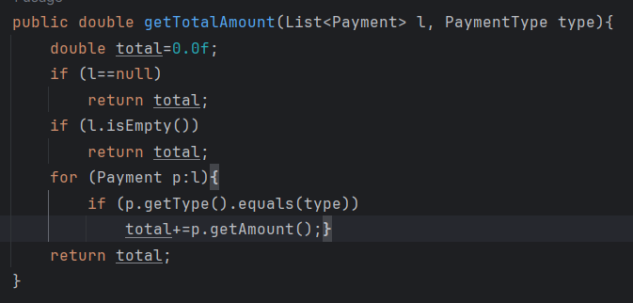
 |  | VVSS, Info Romana, 2024-2025

F02.La inchiderea restaurantului se afiseaza totalul incasarilor realizate, pentru fiecare tip de plata

F02. Covered source code |  |  | F02. Control Flow Graph (CFG) | F02. Cyclomatic Complexity (CC)

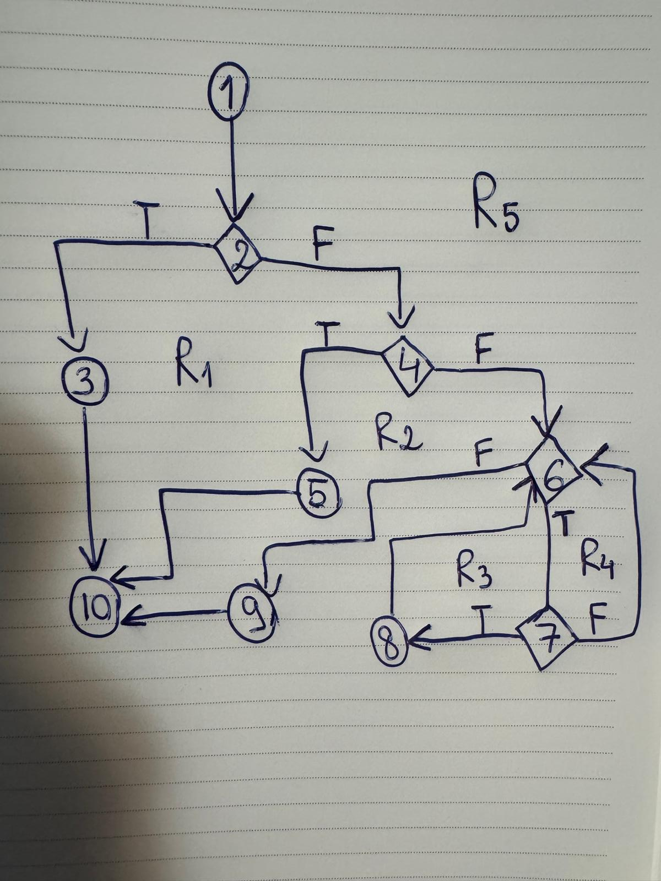
Line No. | Source code |  | Se va insera CFG asociat codului sursa testat (poza, diagrama, etc.). | CC1 = No. of regions = |  | 5
1 | double total=0.0f; |  |  | CC2 = Edges - Nodes + 2 = |  | 13-10+2=5
2 | if (l==null) |  | <Req02 CFG > | CC3 = No. of Conditions + 1 = |  | 4+1=5
3 | return total;
4 | if (l.isEmpty())
5 | return total; |  |  | F02. Individual Paths
6 | for (Payment p:l){
7 | if (p.getType().equals(type)) |  |  | Path No. | Path
8 | total+=p.getAmount();} |  |  | F02_P01 | 1-2T-3-10
9 | return total; |  |  | F02_P02 | 1-2F-4T-5-10
10 | } |  |  | F02_P03 | 1-2F-4F-6T-7F-6F-9-10
 |  |  |  | F02_P04 | 1-2F-4F-6T-7T-8-6F-9-10
 |  |  |  | F02_P05 | 1-2F-4F-6F-9-10 => IMPOSIBIL

